Sortenvergleich
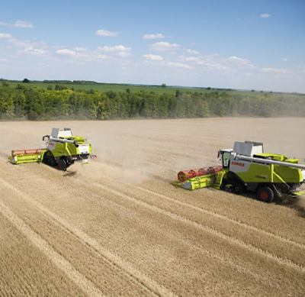
Getreideaussaat 2016: Weizensorten vergleichen
 | bitte Sorte auswählen! | bitte Sorte auswählen!
Eigenschaften, Gesundheit |  |  | Ertragsaufbau, -potenzial
Sorten - Top-5 | Übersicht | siehe Aussaatstärke | 2
Ährenschieben | 5 | 5 | Bestandesdichte | 6 | 5
Reife | 6 | 5 | Kornzahl/Ähre | 5 | 5
Pflanzenlänge | 3 | 6 | Tausendornmasse | 6 | 6
Auswinterung | 4 | - | Kornertrag Stufe 1 | 8 | 7
Lager | 4 | 6 | Kornertrag Stufe 2 | 8 | 6
Pseudocerco-sporella | 5 | 5 | Fallzahl (Stabilität) | 9 (+) | 6 (+)
Mehltau | 4 | 4 | Rohproteingehalt | 4 | 4
Blattseptoria | 4 | 5 | Sedimentationswert | 7 | 6
DTR | 5 | 5 | Volumenausbeute | 6 | 6
Gelbrost | 3 | 6 | sonstiges | 0 | 0
Braunrost | 3 | 5
Ährenfusarium | 4 | 3
zur Facebook-Seite
Spelzenbräune | 5 | - | Quelle: | Beschreibende Sortenliste 2016
 | Top-5-Sorte | Vergleichssorte
JETZT Tools
GRATIS testen!
Mehr AGRAR-TOOLS
auf Youtube
zur Homepage

© Copyright: Möller Agrarmarketing e.K. |  |  |  |  |  | *Resistenz gegen Orangenrote Weizengallmücke
Diese Datei ist urheberrechtlich geschützt. |  |  |  |  |  | **Restistenz gegen bodenbürtige Viren (SBWMV, SBCMV, WSSMV)

